WFDesign
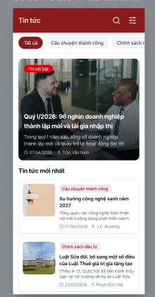
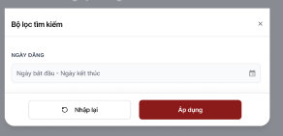
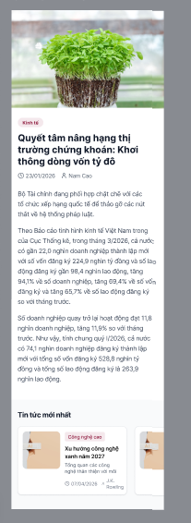
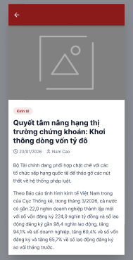
1."Màn hình Danh sách Tin tức" | 2. Màn hình "Chi tiết bài viết" | 3. Lỗi ảnh | 4. Chi tiết liên quan

